INICIO

ASESORIAS
BEJARANOFIT
 | Nombre: | CARLOS DAVID ACOSTA | Plan de Nutrición:
 | Edad: | 23 | Calorías: | 2300 |  | kcal
 | Sexo: | MASCULINO | Carbohidratos | 45% | 259 | g
 | Estatura: | 177 | Proteínas | 30% | 173 | g
 | Peso: | 79 | Grasas | 25% | 64 | g
 | Objetivo: | AUMENTAR MASA |  | 100.0%
 | Nivel de actividad: | LIGERAMENTE ACTIVO

Hola CARLOS según tu estado actual para poder cumplir tu objetivo tus requerimientos básicos serian: • Consumir 2300 calorías al día • Consumiendo 175 gramos de proteína al día (un mínimo de 165g). • Consumiendo un mínimo de g de Grasa de 30g Si ya leíste la "Guía para la Dieta Flexible (IIFYM)" o cuando la leas, encontraras que el objetivo de este estilo de dieta es poder cambiar cada día de alimentos y recetas, para encontrar mayor variedad y menor restricción, lo que conlleva a una mayor estabilidad y adherencia en el plan, y por ende unos mejores y más estables resultados. Así mismo encuentras en la parte superior los macros estipulados, pero como también se menciona en la guía lo mas importante son las Calorías (que en tu caso son 2300) y la proteína (que óptimamente seria 175g, mínimo 165g), las grasas y los carbohidratos pueden variar dependiendo de tus gustos o el día especifico en el que quieras mas de uno que de otro. Eso si, ten en cuenta que debes como mínimo consumir 30g de grasa, para asegurarte un funcionamiento hormonal optimo. Es por esta razón que la primera recomendación y el fin ultimo de este proceso es que mis asesorados puedan llegar a utilizar como expertos la aplicación MyFitensPal, para llevar el registro de la alimentación lo mas exacto posible, y poder hacer las variaciones que se desean en el camino. Pero claro esta que para esto se necesita experiencia y tiempo de aprendizaje, por lo que se que en un principio muchas personas prefieren empezar de una manera menos flexible y con "menor" responsabilidad de tener que decidir o descifrar que alimentos son los indicados para cumplir los objetivos respectivos. Es por esta razón que te presento en este documento las hojas "EJEMPLO", donde podrás encontrar descrito por cada comida que tomas actualmente las posibles variaciones que puedes tener en estas, teniendo en cuenta tu alimentación actual, tus gustos (según los pude percibir mediante el formulario) y claro esta, tus requerimientos.

INSTRUCTIVO DIETA

 |  |  | Este es un ejemplo de como será el bloque semanal que tendrás que llenar, en el cual se evidenciara tu alimentación semanal, y lo relacionaremos con el peso, nivel de hambre, nivel de cansancio y horas de sueño que hayas tenido cada día. Es recomendable que vayas llenando el reporte día a día, para no olvidarte de los datos. Te enseño como utilizarlo -->

SEMANA 1 |  |  |  |  |  |  |  |  |  | SEMANA 1 |  |  |  |  |  |  |  |  |  | SEMANA 1 |  |  |  |  |  |  |  |  |  | SEMANA 1 |  |  |  |  |  |  |  |  |  | SEMANA 1
Semana que inicia el: |  | CALORIAS | CARBOHIDRATOS | GRASA | PROTEÍNA | PESO | NIVEL DE HAMBRE | NIVEL DE CANSANCIO | HORAS DE SUEÑO | Semana que inicia el: |  | CALORIAS | CARBOHIDRATOS | GRASAS | PROTEÍNA | PESO | NIVEL DE HAMBRE | NIVEL DE CANSANCIO | HORAS DE SUEÑO | Semana que inicia el: |  | CALORIAS | PROTEINA | CARBOHIDRATOS | GRASAS | PESO | NIVEL DE HAMBRE | NIVEL DE CANSANCIO | HORAS DE SUEÑO | Semana que inicia el: |  | CALORIAS | PROTEINA | CARBOHIDRATOS | GRASAS | PESO | NIVEL DE HAMBRE | NIVEL DE CANSANCIO | HORAS DE SUEÑO | Semana que inicia el: |  | CALORIAS | PROTEINA | CARBOHIDRATOS | GRASAS | PESO | NIVEL DE HAMBRE | NIVEL DE CANSANCIO | HORAS DE SUEÑO
Lunes | 2018-09-03 |  |  |  |  |  |  |  |  | Lunes | 2018-09-03 |  |  |  |  |  |  |  |  | Lunes | 2018-09-03 |  |  |  |  |  |  |  |  | Lunes | 2018-09-03 |  |  |  |  |  |  |  |  | Lunes | 2018-09-03
Martes | 2018-09-04 |  |  |  |  |  |  |  |  | Martes | 2018-09-04 |  |  |  |  |  |  |  |  | Martes | 2018-09-04 |  |  |  |  |  |  |  |  | Martes | 2018-09-04 |  |  |  |  |  |  |  |  | Martes | 2018-09-04
Miercoles | 2018-09-05 |  |  |  |  |  |  |  |  | Miercoles | 2018-09-05 |  |  |  |  |  |  |  |  | Miercoles | 2018-09-05 |  |  |  |  |  |  |  |  | Miercoles | 2018-09-05 |  |  |  |  |  |  |  |  | Miercoles | 2018-09-05
Jueves | 2018-09-06 |  |  |  |  |  |  |  |  | Jueves | 2018-09-06 |  |  |  |  |  |  |  |  | Jueves | 2018-09-06 |  |  |  |  |  |  |  |  | Jueves | 2018-09-06 |  |  |  |  |  |  |  |  | Jueves | 2018-09-06
Viernes | 2018-09-07 |  |  |  |  |  |  |  |  | Viernes | 2018-09-07 |  |  |  |  |  |  |  |  | Viernes | 2018-09-07 |  |  |  |  |  |  |  |  | Viernes | 2018-09-07 |  |  |  |  |  |  |  |  | Viernes | 2018-09-07
Sabado | 2018-09-08 |  |  |  |  |  |  |  |  | Sabado | 2018-09-08 |  |  |  |  |  |  |  |  | Sabado | 2018-09-08 |  |  |  |  |  |  |  |  | Sabado | 2018-09-08 |  |  |  |  |  |  |  |  | Sabado | 2018-09-08
Domingo | 2018-09-09 |  |  |  |  |  |  |  |  | Domingo | 2018-09-09 |  |  |  |  |  |  |  |  | Domingo | 2018-09-09 |  |  |  |  |  |  |  |  | Domingo | 2018-09-09 |  |  |  |  |  |  |  |  | Domingo | 2018-09-09
Promedio Semanal |  |  |  |  |  |  |  |  |  | Promedio Semanal |  |  |  |  |  |  |  |  |  | Promedio Semanal |  |  |  |  |  |  |  |  |  | Promedio Semanal |  |  |  |  |  |  |  |  |  | Promedio Semanal
 |  | En esta sección debes colocar las calorías que consumiste cada uno de los días, bien sea lo que registraste en la aplicación MyfitnessPal |  |  |  |  |  |  |  |  |  |  | En esta sección debes colocar en gramos la cantidad de Proteína, Carbohidratos y Grasas que consumiste cada uno de los días. En esta sección debes colocar las calorías que consumiste cada uno de los días, bien sea lo que registraste en la aplicación MyfitnessPal |  |  |  |  |  |  |  |  |  |  |  |  | En esta sección debes colocar en Kilogramos tu peso diario, este, debe ser tomado en la mañana después de haber utilizado el baño y sin haber consumido o bebido nada. Si no puedes tomártelo a esta hora, busca que todos los días te peses a la misma hora y despues de la misma rutina. |  |  |  |  |  |  |  |  |  | En esta sección debes colocar en una escala de 1 a 10, el nivel de Hambre y Cansancio durante el día que tuviste en cada uno de los días. Donde 1 es un NIVEL BAJO (poca hambre y poco cansancio) y 10 es un NIVEL ALTO (mucha hambre y mucho cansancio) |  |  |  |  |  |  |  | En esta sección debes colocar la cantidad de horas aproximadas que dormiste la noche anterior en cada uno de los días de la semana (noche de Domingo-Lunes metes el dato el día Lunes)

DIETA
ASESORIAS
BEJARANOFIT
 |  |  |  | Nombre: | CARLOS DAVID ACOSTA |  |  |  |  |  |  | SI
 |  |  |  | Edad: | 23 |  |  |  |  |  |  | NO
 |  |  |  | Sexo: | MASCULINO
 |  |  |  | Estatura: | 177
 |  |  |  | Peso: | 79
 |  |  |  | Objetivo: | AUMENTAR MASA

SEMANA 1
 |  | CALORIAS | CARBOHIDRATOS | GRASA | PROTEÍNA | PESO | NIVEL DE HAMBRE | NIVEL DE CANSANCIO | HORAS DE SUEÑO | ¿ENTRENASTE? | COMENTARIOS - CARDIO x 5 sesiones de x 30 MIN (o un total de 150min a la semana)
OBJTEIVO |  | 2300 | 259 | 64 | 173 | 79.00
Lunes | 2022-01-24 | 2300 | 259 | 64 | 173
Martes | 2022-01-25 | 2300 | 259 | 64 | 173
Miercoles | 2022-01-26 | 2300 | 259 | 64 | 173
Jueves | 2022-01-27 | 2300 | 259 | 64 | 173
Viernes | 2022-01-28 | 2300 | 259 | 64 | 173
Sabado | 2022-01-29 | 2300 | 259 | 64 | 173
Domingo | 2022-01-30 | 2300 | 259 | 64 | 173
Promedio Semanal |  | 2300 | 259 | 64 | 173

SEMANA 2
 |  | CALORIAS | CARBOHIDRATOS | GRASA | PROTEÍNA | PESO | NIVEL DE HAMBRE | NIVEL DE CANSANCIO | HORAS DE SUEÑO | ¿ENTRENASTE? | COMENTARIOS - CARDIO x 5 sesiones de x 30 MIN (o un total de 150min a la semana)
OBJTEIVO |  | 2300 | 259 | 64 | 173
Lunes | 2022-01-31 | 2300 | 259 | 64 | 173
Martes | 2022-02-01 | 2300 | 259 | 64 | 173
Miercoles | 2022-02-02 | 2300 | 259 | 64 | 173
Jueves | 2022-02-03 | 2300 | 259 | 64 | 173
Viernes | 2022-02-04 | 2300 | 259 | 64 | 173
Sabado | 2022-02-05 | 2300 | 259 | 64 | 173
Domingo | 2022-02-06 | 2300 | 259 | 64 | 173
Promedio Semanal |  | 2300 | 259 | 64 | 173

SEMANA 3
 |  | CALORIAS | CARBOHIDRATOS | GRASA | PROTEÍNA | PESO | NIVEL DE HAMBRE | NIVEL DE CANSANCIO | HORAS DE SUEÑO | ¿ENTRENASTE? | COMENTARIOS - CARDIO x 5 sesiones de x 30 MIN (o un total de 150min a la semana)
OBJTEIVO |  | 2300 | 259 | 64 | 173
Lunes | 2022-02-07
Martes | 2022-02-08
Miercoles | 2022-02-09
Jueves | 2022-02-10
Viernes | 2022-02-11
Sabado | 2022-02-12
Domingo | 2022-02-13
Promedio Semanal |  | #REF! | #REF! | #REF! | #REF! | #REF! | #REF! | #REF! | #REF!

SEMANA 4
 |  | CALORIAS | CARBOHIDRATOS | GRASA | PROTEÍNA | PESO | NIVEL DE HAMBRE | NIVEL DE CANSANCIO | HORAS DE SUEÑO | ¿ENTRENASTE? | COMENTARIOS - CARDIO x 5 sesiones de x 30 MIN (o un total de 150min a la semana)
OBJTEIVO |  | 2300 | 259 | 64 | 173 | #REF!
Lunes | 2022-02-14
Martes | 2022-02-15
Miercoles | 2022-02-16
Jueves | 2022-02-17
Viernes | 2022-02-18
Sabado | 2022-02-19
Domingo | 2022-02-20
Promedio Semanal |  |  | #REF! | #REF! | #REF!

EJERCICIO
ASESORIAS
BEJARANOFIT
 |  |  | Nombre: |  |  |  |  |  |  |  |  |  | SI | SI
 |  |  | Edad: |  |  |  |  |  |  |  |  |  | NO | NO
 |  |  | Sexo:
 |  |  | Estatura:
 |  |  | Peso:
 |  |  | Objetivo:
 | BB= Barra o Barbell y DB= Mancuernas o Dumbbell
 |  |  |  |  |  |  |  |  | SEMANA 1
DIA 1 /// FULL BODY 1
SETS |  | SETS DE CALENTAMIENTO | SETS DE TRABAJO | REPS | DESCANSO | SUTITUTO 1 | SUSTITUTO 2 | Carga/RIR | REALIZADO
 |  |  |  |  |  |  |  |  | SETS | REPS | CARGA | RIR

A | Back squat | 3 | 1 | 6 | 3-4 min | Hack Squat | Bulgarian split squat | 2
B | Chest-Supported Row | 2 | 3 | 8 a 10 | 0 | Seal Row | Cable Seated Row | 1
C | Barbell Rumanian Dead Lift | 2 | 3 | 12-15 | 1-2 min | DB Rumanian DeadLift | 45° Hyperextension | 1
D | Machine Shoulder Press | 2 | 3 | 10-12 | 2-3 min | Seated DB Shoulder Press | Seated Barbell Shoulder Press | 1
E | Leg Press | 3 | 4 | 12-15 | 1-2 min | Goblet Squat | Walking Lunge | 1
F | Preacher Curl | 0 | 2 | 15 | 1-2MIN | Spider Curl | Bayesian Curl | 0
G1 | Decline Plate-Weighted Crunch | 1 | 3 | 8-10 | 0 | Cable Crunch | Machine Crunch | 3
G2 | Plank | 1 | 3 | 30s | 1-2MIN | Ab Wheel | Pallof Press | 0
DIA 2 /// FULL BODY 2
SETS |  | SETS DE CALENTAMIENTO | SETS | REPS | DESCANSO | SUTITUTO 1 | SUSTITUTO 2 | Carga/RIR | REALIZADO
 |  |  |  |  |  |  |  |  | SETS | REPS | CARGA | RIR

A | Bench Press | 3 | 1 | 6 | 2-3 min | DB Bench Press | Machine Chest Press | 2
B | Barbell RDL | 0 | 2 | 10-12 | 2-3 min | 1 leg Deadlift | Barbell Hip Thrust | 3
C | Pull-Up | 2 | 3 | 10-12 | 2-3 min | Lat Pulldown | Machine Pulldown | 1
D | Leg Extension | 1 | 3 | 15-20 | 1-2 min | DB Step-Up | Goblet Squat | 1
E | Cable Lateral Raise | 1 | 3 | 15-20 | 1-2 min | DB Lateral Raise | Machine Lateral Raise | 1
F | Seated Leg Curl | 1 | 3 | 8-10 | 1-2 min | Lying Leg Curl | Nordic Ham Curl | 1
G | Overhead Triceps Extension | 0 | 2 | 15 | 1-2MIN | Single-Arm Tricep Pressdown | Single-Arm Cable Tricep Kickback | 1
DIA 3 /// FULL BODY 3
SETS |  | SETS DE CALENTAMIENTO | SETS | REPS | DESCANSO | SUTITUTO 1 | SUSTITUTO 2 | Carga/RIR | REALIZADO
 |  |  |  |  |  |  |  |  | SETS | REPS | CARGA | RIR

A | Lat Pulldown | 4 | 3 | 15 a 20 | 45s | Machine Pulldown | Pull-Up | 2
B | Walking Lunge | 1 | 2 | 15 | 1-2 min | DB Step-Up | Goblet Squat | 2
C | Skull Crusher | 1 | 3 | 12 | 2-3 min | DB Skull Crusher | Overhead Triceps Extension | 3
D | Barbell Hip Thrust | 0 | 2 | 10-12 | 2-3 min | 1 leg Deadlift | Barbell RDL | 3
E1 | Cable Lateral Raise | 1 | 3 | 15-20 | 1-2 min | DB Lateral Raise | Machine Lateral Raise | 1
E2 | Hanging Leg Raise | 1 | 3 | 6-8 | 1-2 min | Roman Chair Leg Raise | Reverse Crunch | 2
F | Cable Curl | 1 | 3 | 15-20 | 30sec | DB Incline Curl | DB Curl | 1
G | Skull Crusher | 1 | 3 | 12 | 2-3 min | DB Skull Crusher | Overhead Triceps Extension | 3

EJEMPLO (1)
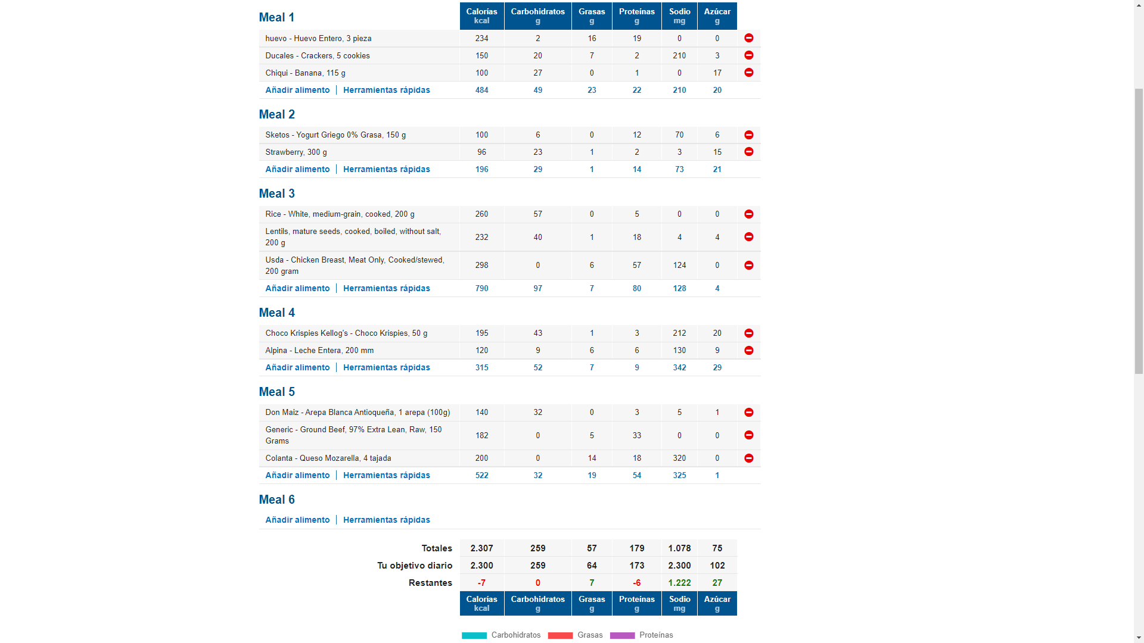
Huevo (en la preparación que mas te guste pero sin adicionar nada de aceite/mantequilla extra) + galletass ducales x5

yogurt girego mara sketos es de las mejores marcas que tenemos en lmercado

Lentejas con Arroz + Pechuga de Pollo

Porcion de cereal (convencional, tipo zucaritas, chocokrispies, etc) en leche entera

Arepa con queso y carne molida/desmechada

EJEMPLO (2)
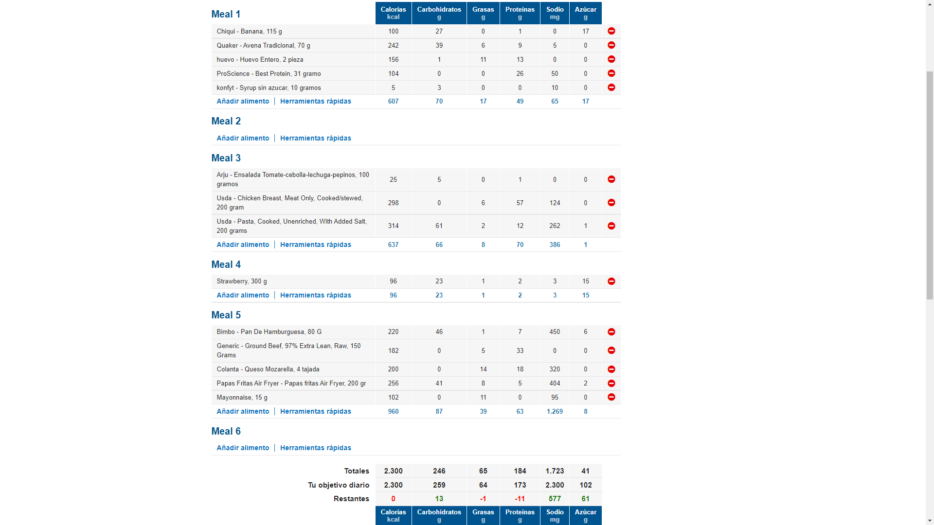

Receta de pancakes de proteína: Mezclar todo en la licuadora, cocinar, y decorar con syrup sin azucar

Pasta + Pollo + Ensalada

Hamburguesa casera con carne molida 97% libre de grasa, queso y pan + papas “fritas” preparadas al sartén/horno/air Fryer

